상품제안서
버물이카라딘케어 60ml | 상품코드: S15707

 |  |  |  |  |  |  | 02-713-8555 | www.synergygift.co.kr
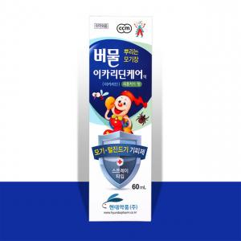

【상세/제작정보】 | 상쾌하고 은은한 피톤치드향! 스프레이 타입! 어린이 와온가족이 사용가능한 해충기피제!

【인쇄/포장옵션】 | 스티커 / 포장지포장

【공급단가】 | 수량 | 100~ | 300~ | 500~ | 1,000~ | 3,000~
*VAT별도 | 단가 | 3,080원 | 2,970원 | 2,860원 | 2,750원 | 2,640원

【상품 URL】 | https://www.synergygift.co.kr:443/src/goods_detail.php?gdno=18426

